Häufigkeitst.
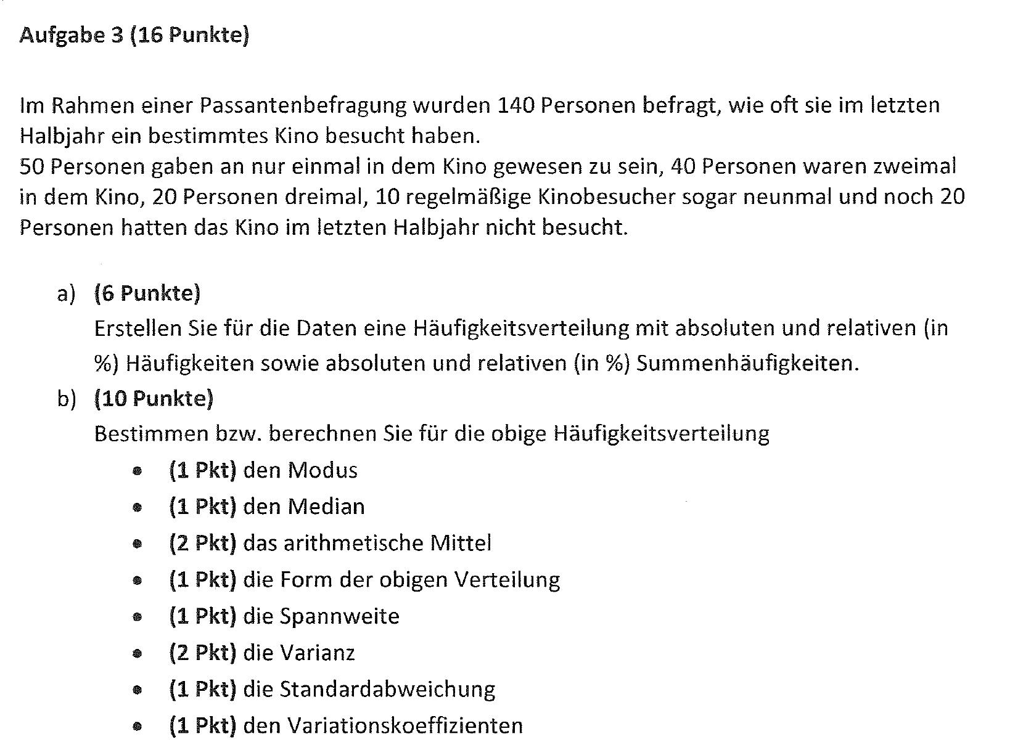
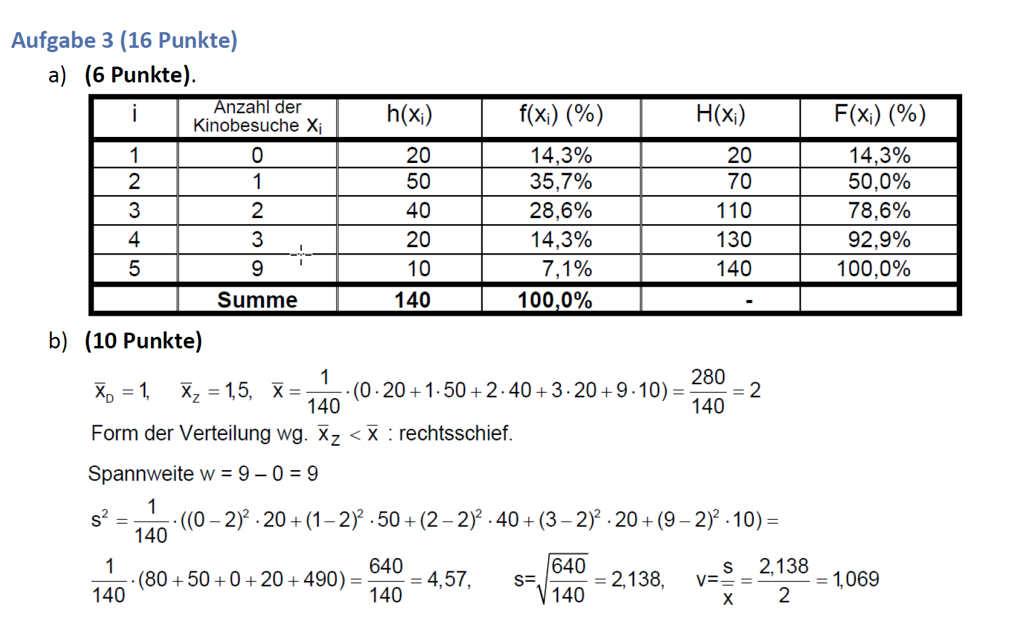
 | Anz. Kinobes. | absolute | relative
i | xi | h(xi) | f(xi) (%) | H(xi) | F(xi) (%)
1 | 0 | 20 | 14.3 | 20 | 14.3
2 | 1 | 50 | 35.7 | 70 | 50
3 | 2 | 40 | 28.6 | 110 | 78.6
4 | 3 | 20 | 14.3 | 130 | 92.9
5 | 9 | 10 | 7.1 | 140 | 100
6

Σ |  | 140 | 100

Regression Vorlage
3 | 30
2 | 10
6 | 40
5 | 20
i | xi | Yi | xiYi | x²i | Y²i | ŷ=a+bx | u=y-ŷ | Hilfszeile
1 | 3 | 30 | 90 | 9 | 900 | 20 | 10 | 1
2 | 2 | 10 | 20 | 4 | 100 | 15 | -5 | 1
3 | 6 | 40 | 240 | 36 | 1600 | 35 | 5 | 1
4 | 5 | 20 | 100 | 25 | 400 | 30 | -10 | 1
5 |  |  | 0 | 0 | 0 | 5 | -5
6 |  |  | 0 | 0 | 0 | 5 | -5
7 |  |  | 0 | 0 | 0 | 5 | -5
8 |  |  | 0 | 0 | 0 | 5 | -5
9 |  |  | 0 | 0 | 0 | 5 | -5
10 |  |  | 0 | 0 | 0 | 5 | -5
Σ | 16 | 100 | 450 | 74 | 3,000 |  |  | 4

$$\hat{y}=a+b⋅x$$ $\hat{y}=b⋅x$ $+ a$
Korrelationskoeffizient:
r= | 0.7071
a= | 5
b= | 5

Regression
16 | 30
2 | 88
3 | 65
8 | 50
0 | 90
$$\hat{y}=a+b⋅x$$ $\hat{y}=b⋅x$ $+ a$
i | xi | Yi | xiYi | x²i | Y²i | ŷ=a+bx | u=y-ŷ | Hilfszeile
1 | 16 | 30 | 480 | 256 | 900 | 26.077669903 | 3.9223300971 | 1
2 | 2 | 88 | 176 | 4 | 7744 | 78.951456311 | 9.0485436893 | 1
3 | 3 | 65 | 195 | 9 | 4225 | 75.174757282 | -10.174757282 | 1
4 | 8 | 50 | 400 | 64 | 2500 | 56.291262136 | -6.2912621359 | 1
5 | 0 | 90 | 0 | 0 | 8100 | 86.504854369 | 3.4951456311 | 1
6 |  |  | 0 | 0 | 0 | 86.504854369 | -86.504854369
7 |  |  | 0 | 0 | 0 | 86.504854369 | -86.504854369
8 |  |  | 0 | 0 | 0 | 86.504854369 | -86.504854369
9 |  |  | 0 | 0 | 0 | 86.504854369 | -86.504854369
10 |  |  | 0 | 0 | 0 | 86.504854369 | -86.504854369
Σ | 29 | 323 | 1,251 | 333 | 23,469 |  |  | 5

Korrelationskoeffizient:
r= | -0.9502
a= | 86.5049
b= | -3.77670

2D Kreuzt.
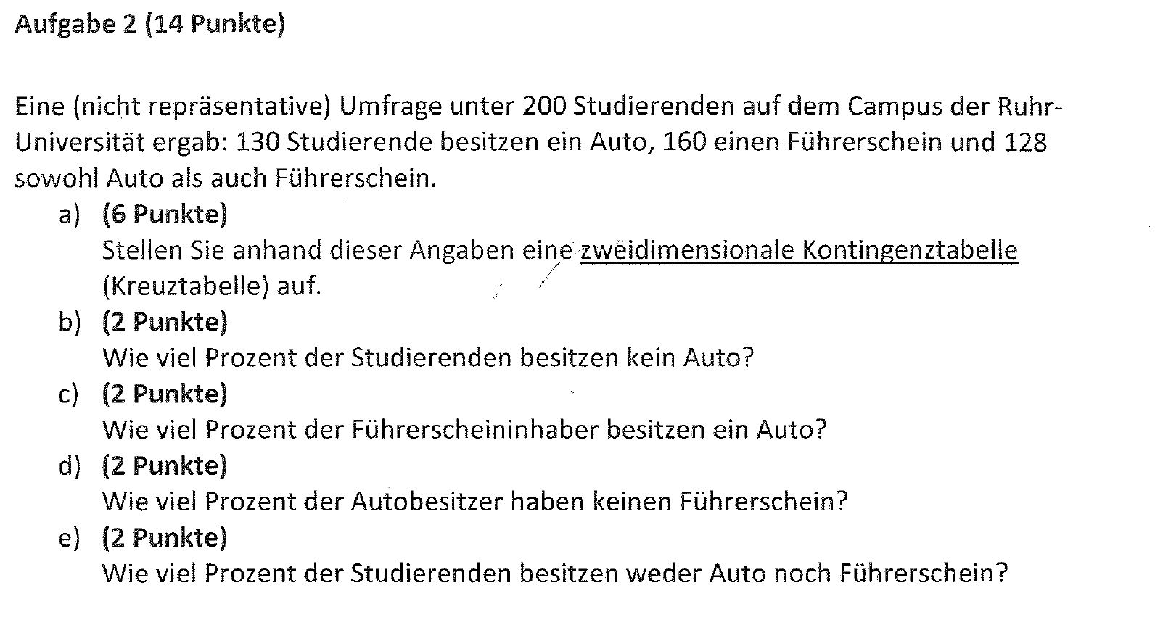
 |  |  | Führerschein |  | Σ
 |  |  | ja | nein
 | Auto | ja | 128 | 2 | 130 | 65%
 |  | nein | 32 | 38 | 70 | 35%
 | Σ |  | 160 | 40 | 200 | 100%

2.b) | Wieviel Prozent der Studierenden besitzen kein Auto? |  |  |  |  |  | 35%
2.c) | Wieviel Prozent der Führerscheininhaber besitzen ein Auto? |  |  |  |  |  | 80%
2.d) | Wieviel Prozent der Autobesitzer haben keinen Führerschein? |  |  |  |  |  | 1.54%
2.e) | Wieviel Prozent der Studierenden besitzen weder Auto noch Führerschein? |  |  |  |  |  | 19%

